E1-ComunicarTransferencia
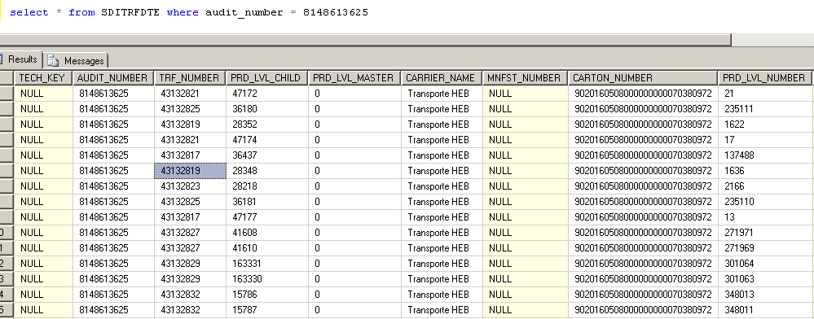
Descripción de la Prueba
Comunicar registros de la tabla HEB_P_SDITRFDTE
Resultado Esperado
- Registro integro en la tabla SDITRFDTE sdd201080

Evidencia antes de correr procesos

 | La integracion se encuentra apagada, revisamos el estatus del registro

Resultados de Ejecución

 | Se enciende la integracion y se anexan evidencias

